RND_stats_2022-04-01_to_2022-06
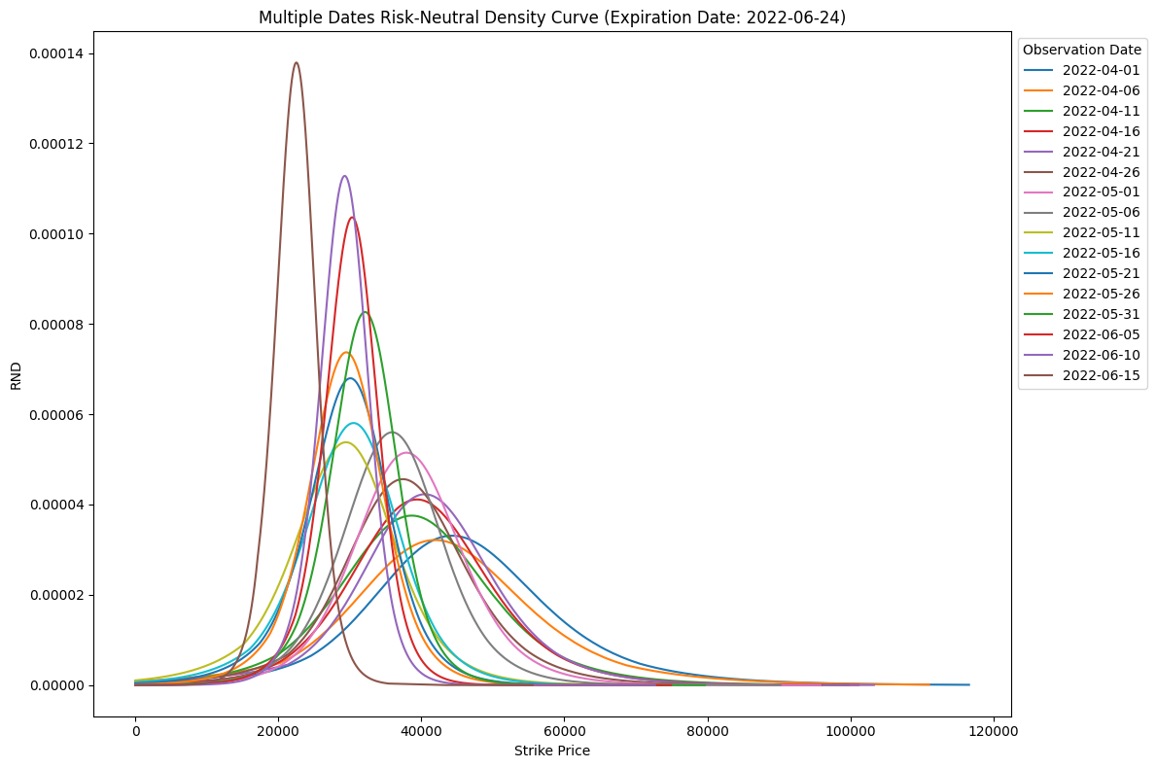
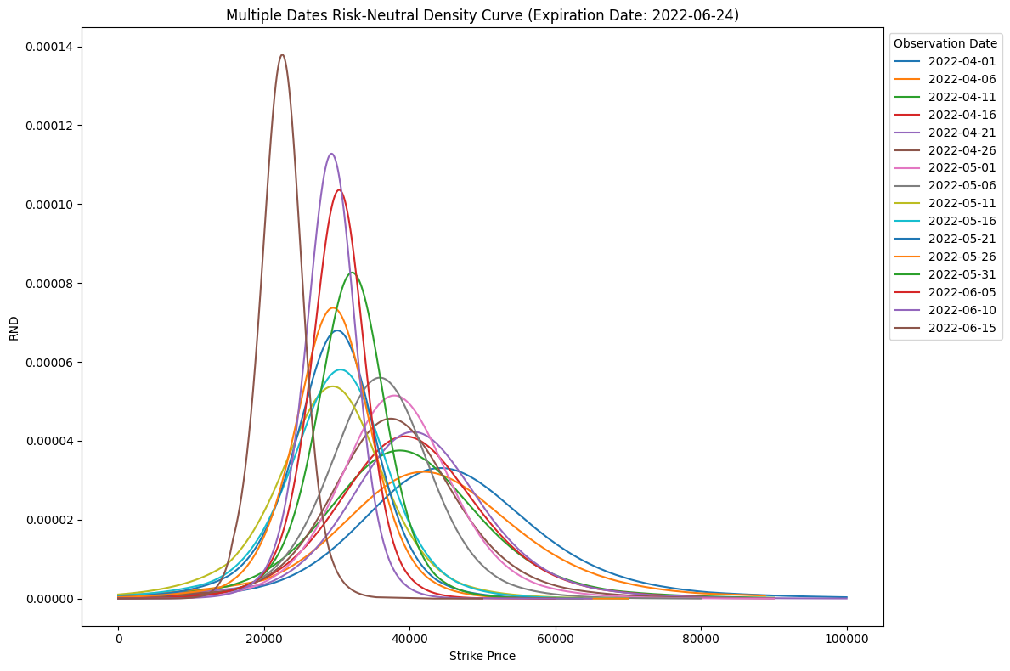
 | 一個點 |  |  |  | 兩個點 |  |  |  | （兩個點 - 一個點）/ 一個點
日期 | 平均值 Mean | 標準差 Std | 偏度 Skewness | 峰度 Kurtosis | 平均值 Mean | 標準差 Std | 偏度 Skewness | 峰度 Kurtosis | 偏度 Skewness 誤差 | 峰度 Kurtosis 誤差
2022-04-01 | 46102.4283 | 14042.9579 | 0.5029 | 1.3831 | 45700.7651 | 13689.0432 | 0.4153 | 1.0251 | -17.42% | -25.88%
2022-04-02 | 45882.7886 | 14265.9481 | 0.4218 | 1.5563 | 45349.7676 | 13580.4499 | 0.496 | 1.2961 | 17.59% | -16.72%
2022-04-03 | 46295.3409 | 14103.4587 | 0.458 | 1.6029 | 45653.3387 | 13451.04 | 0.327 | 1.0329 | -28.60% | -35.56%
2022-04-04 | 46479.0268 | 13645.0262 | 0.4789 | 1.3268 | 46188.7046 | 13375.7794 | 0.3919 | 0.9488 | -18.17% | -28.49%
2022-04-05 | 45515.1463 | 14279.0243 | 0.3959 | 1.2721 | 45047.6333 | 13852.0113 | 0.3774 | 1.0419 | -4.67% | -18.10%
2022-04-06 | 43062.288 | 14525.6252 | 0.4967 | 1.3778 | 42081.9998 | 13660.1422 | 0.3044 | 0.6736 | -38.72% | -51.11%
2022-04-07 | 43352.9387 | 13651.9315 | 0.4972 | 1.2483 | 43165.0351 | 13500.4851 | 0.4553 | 1.0624 | -8.43% | -14.89%
2022-04-08 | 42181.2842 | 13446.7812 | 0.3399 | 1.172 | 42018.3798 | 13248.8059 | 0.3959 | 1.1723 | 16.48% | 0.03%
2022-04-09 | 42587.1406 | 12774.2956 | 0.4032 | 1.0613 | 42522.7066 | 12741.2249 | 0.4029 | 1.0131 | -0.07% | -4.54%
2022-04-10 | 42101.6188 | 12870.8615 | 0.2923 | 1.2314 | 41757.2895 | 12476.0422 | 0.2853 | 0.9738 | -2.39% | -20.92%
2022-04-11 | 39358.041 | 12092.8781 | 0.3298 | 1.1165 | 39204.7006 | 11991.2972 | 0.3182 | 1.0292 | -3.52% | -7.82%
2022-04-12 | 39964.5789 | 11533.9322 | 0.5035 | 1.2936 | 39864.4634 | 11414.5348 | 0.4651 | 1.0491 | -7.63% | -18.90%
2022-04-13 | 40946.0442 | 11764.9841 | 0.3513 | 1.1384 | 40942.3744 | 11795.8713 | 0.3816 | 1.215 | 8.63% | 6.73%
2022-04-14 | 39863.3227 | 11401.2072 | 0.3351 | 1.2596 | 39811.4369 | 11426.3515 | 0.3673 | 1.4152 | 9.61% | 12.35%
2022-04-15 | 40409.5408 | 11074.2472 | 0.3621 | 1.1271 | 40361.6425 | 10995.1319 | 0.3604 | 0.9484 | -0.47% | -15.85%
2022-04-16 | 40287.6435 | 10952.5011 | 0.3456 | 1.1823 | 40054.491 | 10711.6574 | 0.2482 | 0.7214 | -28.18% | -38.98%
2022-04-17 | 39615.5744 | 11479.3169 | 0.2062 | 1.2801 | 39507.7303 | 11362.1934 | 0.3014 | 1.4425 | 46.17% | 12.69%
2022-04-18 | 40746.124 | 10786.3495 | 0.1601 | 1.067 | 40754.7586 | 10808.2666 | 0.1826 | 1.1161 | 14.05% | 4.60%
2022-04-19 | 41360.6812 | 10772.581 | 0.1506 | 1.0856 | 41366.6571 | 10798.9386 | 0.1736 | 1.1406 | 15.27% | 5.07%
2022-04-20 | 41469.8437 | 10476.9594 | 0.1835 | 1.1476 | 41479.8027 | 10504.5335 | 0.2139 | 1.2139 | 16.57% | 5.78%
2022-04-21 | 40474.636 | 11144.4269 | 0.0671 | 1.4602 | 40441.2299 | 11152.1149 | 0.1148 | 1.5923 | 71.09% | 9.05%
2022-04-22 | 39698.9861 | 10201.5185 | 0.1546 | 1.2969 | 39647.1942 | 10230.66 | 0.1352 | 1.3327 | -12.55% | 2.76%
2022-04-23 | 39544.996 | 10204.5799 | 0.1205 | 1.1914 | 39477.61 | 10214.7239 | 0.1106 | 1.276 | -8.22% | 7.10%
2022-04-24 | 39466.2297 | 10001.237 | 0.1945 | 1.2374 | 39420.138 | 10035.3668 | 0.1775 | 1.3022 | -8.74% | 5.24%
2022-04-25 | 40345.3933 | 10030.2625 | 0.2857 | 1.2004 | 40371.9222 | 10050.1828 | 0.3447 | 1.3035 | 20.65% | 8.59%
2022-04-26 | 37898.3905 | 10227.2723 | 0.179 | 1.3874 | 37777.9491 | 10153.328 | 0.2565 | 1.5999 | 43.30% | 15.32%
2022-04-27 | 39111.328 | 9898.8696 | 0.2019 | 1.1102 | 39107.1142 | 9902.5777 | 0.2126 | 1.0929 | 5.30% | -1.56%
2022-04-28 | 39736.2934 | 9788.7173 | 0.1269 | 1.4088 | 39568.0222 | 9735.2678 | 0.0596 | 1.3234 | -53.03% | -6.06%
2022-04-29 | 38551.2475 | 9043.5142 | 0.1287 | 1.3415 | 38557.8654 | 9081.4186 | 0.1631 | 1.4331 | 26.73% | 6.83%
2022-04-30 | 37836.0248 | 9470.1525 | -0.1323 | 1.5058 | 37693.5413 | 9295.9878 | 0.0265 | 1.7716 | -120.03% | 17.65%
2022-05-01 | 38313.4831 | 8748.3864 | 0.2109 | 1.2348 | 38323.9703 | 8767.8211 | 0.2459 | 1.2944 | 16.60% | 4.83%
2022-05-02 | 38504.8884 | 8924.8284 | 0.1548 | 1.289 | 38448.5587 | 8936.2216 | 0.1023 | 1.2443 | -33.91% | -3.47%
2022-05-03 | 37724.5282 | 8801.735 | 0.0937 | 1.2859 | 37696.9518 | 8873.0767 | 0.0818 | 1.491 | -12.70% | 15.95%
2022-05-04 | 39609.5383 | 8693.0776 | 0.1105 | 1.2627 | 39609.1034 | 8726.3145 | 0.1235 | 1.335 | 11.76% | 5.73%
2022-05-05 | 36464.5511 | 8037.5244 | 0.2505 | 1.3288 | 36466.9954 | 8046.613 | 0.2838 | 1.3267 | 13.29% | -0.16%
2022-05-06 | 35951.2007 | 8014.9436 | 0.0887 | 1.1655 | 35950.7501 | 8027.3017 | 0.0989 | 1.1748 | 11.50% | 0.80%
2022-05-07 | 35535.3431 | 7869.979 | 0.1781 | 1.1362 | 35547.2354 | 7853.9165 | 0.2137 | 1.0845 | 19.99% | -4.55%
2022-05-08 | 33996.2168 | 7882.2516 | 0.0567 | 1.3874 | 33954.3641 | 7958.5136 | 0.0436 | 1.6718 | -23.10% | 20.50%
2022-05-09 | 30103.2803 | 8591.8341 | 0.0995 | 1.2324 | 30097.8213 | 8612.3723 | 0.1273 | 1.3154 | 27.94% | 6.73%
2022-05-10 | 30888.0623 | 7929.3977 | 0.1793 | 1.3902 | 30841.1319 | 7966.9058 | 0.1778 | 1.4901 | -0.84% | 7.19%
2022-05-11 | 28765.5291 | 8514.0289 | 0.0085 | 0.9912 | 28764.5482 | 8533.5065 | 0.0297 | 1.0415 | 249.41% | 5.07%
2022-05-12 | 28730.4298 | 8984.3601 | 0.0508 | 0.9549 | 28727.6802 | 9017.7286 | 0.0811 | 1.0296 | 59.65% | 7.82%
2022-05-13 | 29143.3961 | 8085.9927 | 0.0179 | 1.3266 | 29139.4896 | 8075.544 | 0.053 | 1.3509 | 196.09% | 1.83%
2022-05-14 | 29961.814 | 7435.9377 | -0.1713 | 1.2558 | 29902.5659 | 7404.179 | -0.1372 | 1.4183 | -19.91% | 12.94%
2022-05-15 | 31162.2441 | 7630.1034 | -0.0513 | 1.1691 | 31150.9026 | 7658.4775 | -0.0453 | 1.2756 | -11.70% | 9.11%
2022-05-16 | 29798.1528 | 7908.931 | -0.1326 | 1.096 | 29773.1471 | 7908.7615 | -0.1143 | 1.1713 | -13.80% | 6.87%
2022-05-17 | 30394.8533 | 7438.921 | -0.2266 | 1.1781 | 30382.5836 | 7454.895 | -0.2279 | 1.2322 | 0.57% | 4.59%
2022-05-18 | 28692.4568 | 7742.527 | -0.2099 | 1.3124 | 28640.2849 | 7600.8777 | -0.0706 | 1.3964 | -66.36% | 6.40%
2022-05-19 | 30209.8076 | 7061.945 | -0.2866 | 1.2658 | 30202.5919 | 7074.8864 | -0.291 | 1.2745 | 1.54% | 0.69%
2022-05-20 | 29222.4089 | 7211.0592 | -0.1236 | 1.0888 | 29193.9556 | 7224.1118 | -0.1271 | 1.2081 | 2.83% | 10.96%
2022-05-21 | 29353.2047 | 6909.9065 | -0.2532 | 1.3645 | 29327.5046 | 6919.7574 | -0.2636 | 1.3699 | 4.11% | 0.40%
2022-05-22 | 30209.973 | 6641.8415 | -0.1225 | 1.3258 | 30196.0896 | 6672.4322 | -0.1352 | 1.4097 | 10.37% | 6.33%
2022-05-23 | 29143.5065 | 6956.1073 | -0.3616 | 1.6435 | 29043.4374 | 6821.2269 | -0.2494 | 1.7549 | -31.03% | 6.78%
2022-05-24 | 29563.5043 | 6275.2326 | -0.041 | 1.1828 | 29565.3506 | 6282.0191 | -0.0292 | 1.1886 | -28.78% | 0.49%
2022-05-25 | 29596.9965 | 6436.2722 | -0.3572 | 1.5289 | 29520.4762 | 6441.5664 | -0.372 | 1.8705 | 4.14% | 22.34%
2022-05-26 | 29234.1568 | 6255.1443 | -0.1561 | 1.3916 | 29179.8061 | 6317.9945 | -0.2165 | 1.7758 | 38.69% | 27.61%
2022-05-27 | 28643.3457 | 6131.9732 | -0.267 | 1.4447 | 28587.3734 | 6177.8344 | -0.3169 | 1.7996 | 18.69% | 24.57%
2022-05-28 | 28989.7967 | 5703.2744 | -0.2737 | 1.3153 | 28976.4007 | 5731.5954 | -0.3111 | 1.4548 | 13.66% | 10.61%
2022-05-29 | 29426.4832 | 5555.3755 | -0.3482 | 1.6145 | 29399.5674 | 5615.3565 | -0.4182 | 1.9202 | 20.10% | 18.93%
2022-05-30 | 31690.5177 | 5856.8456 | -0.0834 | 1.2917 | 31686.1435 | 5879.707 | -0.0968 | 1.3856 | 16.07% | 7.27%
2022-05-31 | 31826.7315 | 5592.1885 | -0.1777 | 1.5208 | 31810.236 | 5651.5312 | -0.234 | 1.792 | 31.68% | 17.83%
2022-06-01 | 29830.1071 | 5311.8213 | -0.1074 | 1.1927 | 29824.4945 | 5316.6992 | -0.1288 | 1.203 | 19.93% | 0.86%
2022-06-02 | 30414.7682 | 5010.9622 | -0.2853 | 1.3819 | 30419.5473 | 5000.2381 | -0.2607 | 1.3052 | -8.62% | -5.55%
2022-06-03 | 29660.8749 | 4723.2114 | -0.4077 | 1.7044 | 29646.6101 | 4769.1685 | -0.4782 | 2.0189 | 17.29% | 18.45%
2022-06-04 | 29814.7694 | 4446.4015 | -0.2982 | 1.5515 | 29807.6321 | 4475.6646 | -0.34 | 1.7592 | 14.02% | 13.39%
2022-06-05 | 29932.1795 | 4520.8615 | -0.3609 | 1.811 | 29901.6643 | 4622.8221 | -0.5301 | 2.603 | 46.88% | 43.73%
2022-06-06 | 31359.6556 | 4431.5365 | -0.3621 | 1.8477 | 31336.4164 | 4522.874 | -0.5075 | 2.5842 | 40.15% | 39.86%
2022-06-07 | 31154.0145 | 4486.6253 | -0.1484 | 1.2442 | 31147.933 | 4507.0141 | -0.181 | 1.3862 | 21.97% | 11.41%
2022-06-08 | 30313.3213 | 4346.5097 | -0.1413 | 1.2669 | 30306.3242 | 4369.8806 | -0.1827 | 1.4385 | 29.30% | 13.54%
2022-06-09 | 30079.0842 | 4219.2889 | -0.281 | 1.5666 | 30068.6287 | 4259.4813 | -0.3497 | 1.8891 | 24.45% | 20.59%
2022-06-10 | 29066.3084 | 3986.2454 | -0.2059 | 1.2685 | 29059.2266 | 4007.6542 | -0.2532 | 1.4534 | 22.97% | 14.58%
2022-06-11 | 28388.5413 | 3957.6571 | -0.4935 | 1.7679 | 28367.1327 | 4014.2061 | -0.6399 | 2.3693 | 29.67% | 34.02%
2022-06-12 | 26630.8538 | 5066.0729 | -1.2381 | 3.3986 | 26637.774 | 5057.3597 | -1.2348 | 3.3257 | -0.27% | -2.15%
2022-06-13 | 22364.9702 | 4543.0574 | 0.2879 | 1.3205 | 22377.1633 | 4524.2622 | 0.3533 | 1.245 | 22.72% | -5.72%
2022-06-14 | 22038.2639 | 4069.2809 | -0.1754 | 1.0863 | 22045.9011 | 4040.3981 | -0.1332 | 0.8934 | -24.06% | -17.76%
2022-06-15 | 22363.4435 | 3188.9214 | -0.0617 | 0.8845 | 22374.6984 | 3155.918 | 0.0257 | 0.6381 | -141.65% | -27.86%

